Tổng hợp thống kê
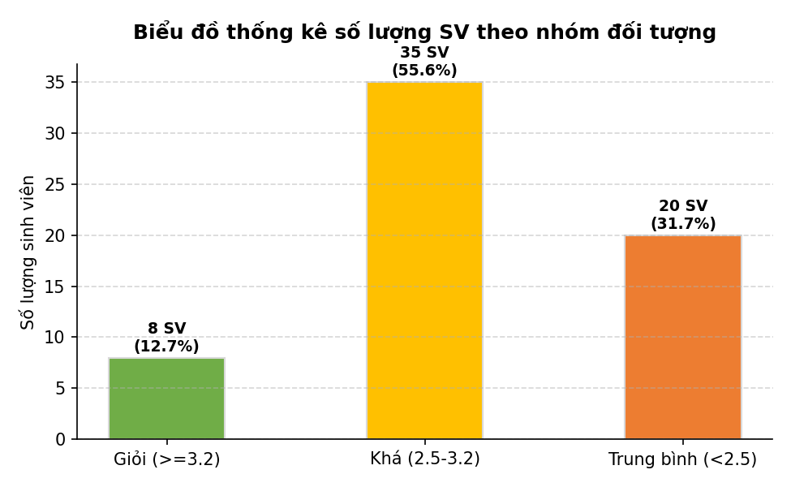
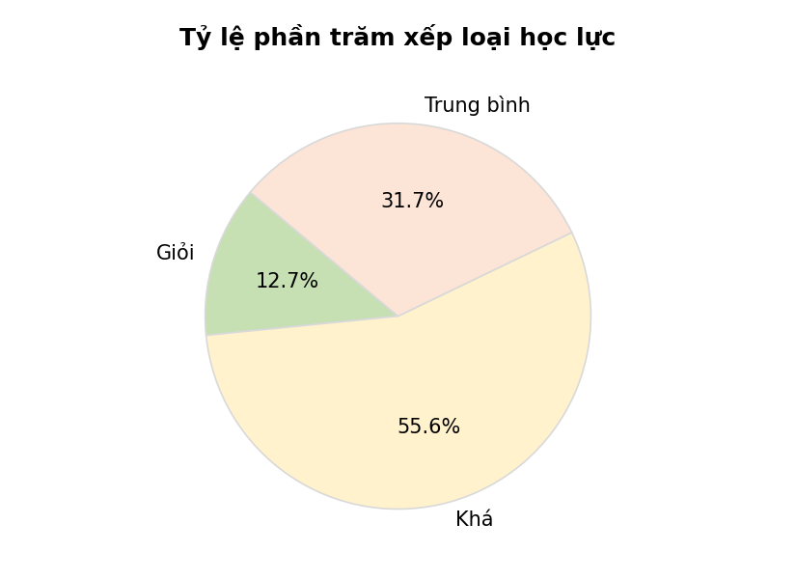
BÁO CÁO THỐNG KÊ CHẤT LƯỢNG LỚP HỌC K58KTP

Nhóm đối tượng | Tiêu chí phân loại | Số lượng SV | Tỷ lệ phần trăm
Giỏi | GPA >= 3.2 | 8 | 12.7%
Khá | 2.5 <= GPA < 3.2 | 35 | 55.6%
Trung bình | GPA < 2.5 | 20 | 31.7%
Tổng cộng lớp học | - | 63 | 100.0%

